СТОЛЫ
 | Кабинет Velar |  | 10.07.2026
 | Производитель: Россия, Юнитекс
 | Цвета: дуб табачный
название и размеры изделия, см(ШхГхВ), срок поставки*(дни) | артикул | рисунок изделия | цена, BYN
Стол руководителя (180x90x76) 55* | ВЛ 111 ДТ | 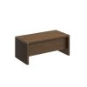 | 6 747,78
Стол для переговоров (220x110x76) | ВЛ 153 ДТ | 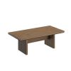 | 9 074,11
Стол для переговоров составной (278x110x76) | ВЛ 151 ДТ | 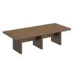 | 8 481,23
Стол журнальный (70x70x45) | ВЛ 198 ДТ | 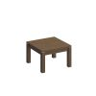 | 2 215,97

ШКАФЫ
 | Кабинет Velar |  | 10.07.2026
 | Производитель: Россия, Юнитекс
 | Цвета: дуб табачный
название и размеры изделия, см(ШхГхВ), срок поставки*(дни) | артикул | рисунок изделия | цена, BYN
Шкаф для документов средний со стеклянными дверями (94x41x132) | ВЛ 312 ДТ | 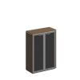 | 4 286,70
Шкаф для документов средний со стеклянными дверями (183x41x132) | ВЛ 323 ДТ | 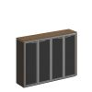 | 7 195,94
Шкаф для документов закрытый (94x41x212) | ВЛ 346 ДТ | 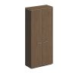 | 5 993,05
Шкаф для одежды с дополнением (94x41x212) | ВЛ 342 ДТ | 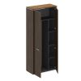 | 5 610,44
Шкаф комбинированный (для одежды + для документов закрытый) (183x41x212) | ВЛ 363 ДТ | 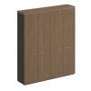 | 9 400,96
Шкаф для документов стеклянные двери (94x41x212) | ВЛ 344 ДТ | 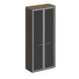 | 5 522,37
Шкаф для документов с высокими стеклянными дверями (183x41x212) | ВЛ 360-1 ДТ | 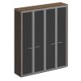 | 8 842,21
Шкаф комбинированный (для одежды + с высокими стеклянными дверями) (183x41x212) | ВЛ 357 ДТ | 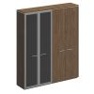 | 8 930,28
Доводчик угловой Glissando комплект 2 шт серый | 972-0X19-380-00 | 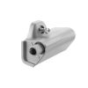 | 26,24

ТУМБЫ
 | Кабинет Velar |  | 10.07.2026
 | Производитель: Россия, Юнитекс
 | Цвета: дуб табачный
название и размеры изделия, см(ШхГхВ), срок поставки*(дни) | артикул | рисунок изделия | цена, BYN
Тумба для оргтехники (121x50x61) | ВЛ 262 ДТ | 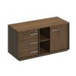 | 5 343,22

